グラフ1
0.1 | 12234504.315219227 | 4.5282916509
0.201 | 1655680.675364272 | 4.2451084891
0.504 | 124196.7030891579 | 3.7623713619
1.008 | 25888.2782900988 | 3.0656917751
2.007 | 8178.3723801705 | 2.4425254563
5.068 | 2789.2219480199 | 1.5280706667
10.072 | 1584.3972504773 | 1.0419029204
20.132 | 1177.3001325422 | 0.66461020905
50 | 1034.1805467668 | 0.62831853072
100.18 | 970.1620099154 | 0.30624245187

実験1
Ri= | 200 | Ω
C= | 6.8e-08 | F

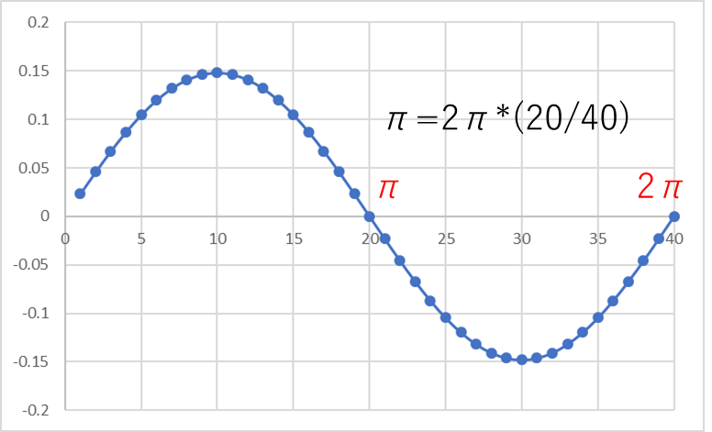
f[kHz] | 周期 T[s] | ei[V] | Ii[A] | -eo[V] | Io[A] | 位相差
 |  |  |  |  |  | ⊿t |  |  | 位相差 | 帰還率β | θ'[rad]の式について
 |  |  |  |  |  | [sec] | θ[rad] | θ'[rad] | ∠Io/Ii | |Ii/Io|
0.1 | 0.01 | 3.68 | 0.0184 | 0.0352 | 1.5e-09 | 0.000293 | 6.0990879777 | 0.1840973295 | 4.5282916509 | 12234504.315219227
0.201 | 0.0049751243781 | 3.64 | 0.0182 | 0.128 | 1.1e-08 | 0.00037 | 5.8159048159 | 0.4672804913 | 4.2451084891 | 1655680.675364272
0.504 | 0.0019841269841 | 3.68 | 0.0184 | 0.688 | 1.482e-07 | 0.0003 | 5.3331676887 | 0.9500176184 | 3.7623713619 | 124196.7030891579
1.008 | 0.00099206349206 | 3.88 | 0.0194 | 1.74 | 7.494e-07 | 0.00026 | 4.6364881019 | 1.6466972053 | 3.0656917751 | 25888.2782900988
2.007 | 0.00049825610364 | 4.32 | 0.0216 | 3.08 | 2.6411e-06 | 0.00018 | 4.0133217831 | 2.2698635241 | 2.4425254563 | 8178.3723801705
5.068 | 0.00019731649566 | 4.88 | 0.0244 | 4.04 | 8.748e-06 | 0.0001 | 3.0988669935 | 3.1843183137 | 1.5280706667 | 2789.2219480199
10.072 | 9.9285146942E-05 | 5.4 | 0.027 | 3.96 | 1.70412e-05 | 5.8e-05 | 2.6126992472 | 3.67048606 | 1.0419029204 | 1584.3972504773
20.132 | 4.9672163719E-05 | 6.4 | 0.032 | 3.16 | 2.71808e-05 | 3.2e-05 | 2.2354065358 | 4.0477787713 | 0.66461020905 | 1177.3001325422
50 | 0.00002 | 7.6 | 0.038 | 1.72 | 3.67441e-05 | 1.3e-05 | 2.1991148575 | 4.0840704497 | 0.62831853072 | 1034.1805467668
100.18 | 9.9820323418E-06 | 7.84 | 0.0392 | 0.944 | 4.04056e-05 | 7e-06 | 1.8770387787 | 4.4061465285 | 0.30624245187 | 970.1620099154

 |  |  |  |  |  |  |  |  | 位相が3.14のとき1kHzならOK

実験3
R= | 1 | epp[V] | peak-peak

可変
C[μF] | f[kHz] | epp[V] | 理論値f
0.0022 | 16.89 | 7.84 | 29.533969744
0.0047 | 8.197 | 8 | 13.824411369
0.022 | 2.016 | 8 | 2.9533969744
0.068 | 0.6757 | 8 | 0.95551078583
0.1 | 0.4545 | 8 | 0.64974733436
0.68 | 0.07692 | 8 | 0.095551078583

実験1 (2)
 |  |  |  |  |  | 位相差
 |  |  |  |  |  | ⊿t |  |  | 位相差 | 帰還率β | Ri= | 200 | Ω
f[kHz] | 周期 T[s] | ei[V] | Ii[A] | -eo[V] | Io[A] | [sec] | θ[rad] | θ'[rad] | ∠Io/Ii | |Ii/Io| | C= | 6.8e-08 | F
0.1 | 0.01 | 3.68 | 0.0184 | 0.0352 | 1.5e-09 | 0.000293 | 6.0990879777 | 0.1840973295 | 4.5282916509 | 12234504.315219227
0.201 | 0.0049751243781 | 3.64 | 0.0182 | 0.128 | 1.1e-08 | 0.00037 | 5.8159048159 | 0.4672804913 | 4.2451084891 | 1655680.675364272 |  | θ'[rad]の式について
0.504 | 0.0019841269841 | 3.68 | 0.0184 | 0.688 | 1.482e-07 | 0.0003 | 5.3331676887 | 0.9500176184 | 3.7623713619 | 124196.7030891579
1.008 | 0.00099206349206 | 3.88 | 0.0194 | 1.74 | 7.494e-07 | 0.00026 | 4.6364881019 | 1.6466972053 | 3.0656917751 | 25888.2782900988
2.007 | 0.00049825610364 | 4.32 | 0.0216 | 3.08 | 2.6411e-06 | 0.00018 | 4.0133217831 | 2.2698635241 | 2.4425254563 | 8178.3723801705
5.068 | 0.00019731649566 | 4.88 | 0.0244 | 4.04 | 8.748e-06 | 0.0001 | 3.0988669935 | 3.1843183137 | 1.5280706667 | 2789.2219480199
10.072 | 9.9285146942E-05 | 5.4 | 0.027 | 3.96 | 1.70412e-05 | 5.8e-05 | 2.6126992472 | 3.67048606 | 1.0419029204 | 1584.3972504773
20.132 | 4.9672163719E-05 | 6.4 | 0.032 | 3.16 | 2.71808e-05 | 3.2e-05 | 2.2354065358 | 4.0477787713 | 0.66461020905 | 1177.3001325422
50 | 0.00002 | 7.6 | 0.038 | 1.72 | 3.67441e-05 | 1.3e-05 | 2.1991148575 | 4.0840704497 | 0.62831853072 | 1034.1805467668
100.18 | 9.9820323418E-06 | 7.84 | 0.0392 | 0.944 | 4.04056e-05 | 7e-06 | 1.8770387787 | 4.4061465285 | 0.30624245187 | 970.1620099154

 |  |  |  |  |  |  |  |  |  | 位相が3.14のとき1kHzならOK

実験3 (2)
C[μF] | f[kHz] | epp[V] | 理論値f | R= | 1 | epp[V] | peak-peak
0.0022 | 16.89 | 7.84 | 29.533969744 | 可変
0.0047 | 8.197 | 8 | 13.824411369
0.022 | 2.016 | 8 | 2.9533969744
0.068 | 0.6757 | 8 | 0.95551078583
0.1 | 0.4545 | 8 | 0.64974733436
0.68 | 0.07692 | 8 | 0.095551078583

